Mestaruussarja
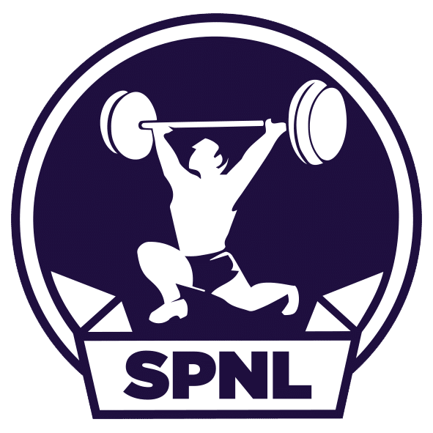
 | Suomen Painonnostoliitto r.y. |  |  |  |  |  | Seurajoukkuekilpailu
 |  |  |  |  |  |  | Mestaruussarja 2026
 | Valimotie 10, 00380 Helsinki
 |  |  |  |  |  | Seura:
 | Email: toimisto@painonnosto.fi ja jari.hirvonen@lohja.fi |  |  |  |  | Pvm:

 | Käytä täyttäessäsi pilkkua desimaalieroittimena!

Kevätkierros: 1.1.–31.5.2026
Syyskierros 1.6.-31.10.2026 |  |  |  |  | palautettava 4.6.2026 mennessä liittoon.
Täytä valkoisella pohjalla olevat kentät sarakkeissa |  |  |  |  | palautettava 4.11.2026 mennessä liittoon.

Naisten Joukkue
Kilpailijan nimi | Paino (kg) | Syntymävuosi | Yhteistulos | Q-pisteet | Kilpailun laatu | Kilpailun ajankohta | Kilpailu-paikkakunta
NAISET

 |  |  | Yhteensä: | 0.000
Miesten Joukkue
Kilpailijan nimi | Paino (kg) | Syntymävuosi | Yhteistulos | Q-pisteet | Kilpailun laatu | Kilpailun ajankohta | Kilpailu-paikkakunta
MIEHET

 |  |  | Yhteensä: | 0.000
Nuorten joukkue
Kilpailijan nimi | Paino (kg) | Syntymävuosi | Yhteistulos | Q-pisteet | Kilpailun laatu | Kilpailun ajankohta | Kilpailu-paikkakunta
NAISET

MIEHET

 |  |  | Yhteensä: | 0.000
Masters Joukkue
Kilpailijan nimi | Paino (kg) | Syntymävuosi | Yhteistulos | Q-pisteet | Q-pisteet ikäkertoimella | Kilpailun laatu | Kilpailun ajankohta | Kilpailu-paikkakunta
NAISET

MIEHET

 |  |  | Yhteensä: | 0.000 | 0.000
Allekirjoitus

Vakuutan, että tulokset ovat oiken ja sääntöjenmukaisissa kilpailuissa tehdyt.

Paikka |  |  | Päiväys |  | Seura

